アイ.地点+St.3平均
（１０）西の湖水質調査
ア 水質調査地点
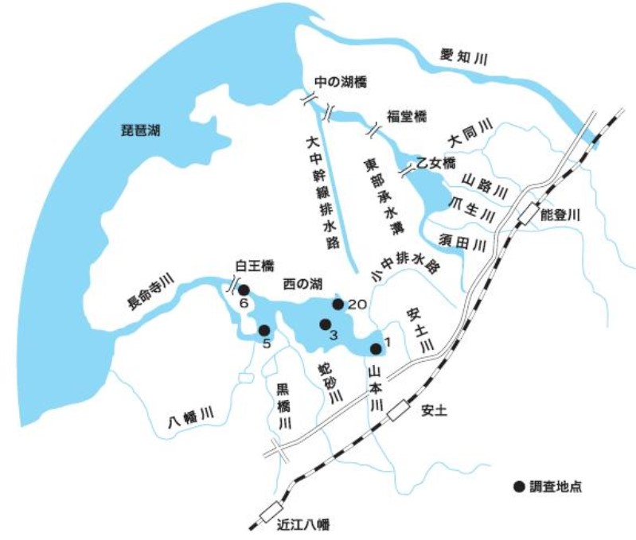

イ 西の湖中央部水質調査結果
項目 | 単位 | 西の湖中央最深部（St.3） |  |  |  |  |  |  |  |  |  |  | 調査委員会 目標値
 |  | H26年度 | H27年度 | H28年度 | H29年度 | H30年度 | H31年度 | R2年度 | R3年度 | R4年度 | R5年度 | R6年度
ｐＨ |  | 7.7 | 7.7 | 8.4 | 8.6 | 8.2 | 8.7 | 8.7 | 7.7 | 8.6 | 8.7 | 8.4 | 6.5～8.5
ＤＯ | mg/㍑ | 10.2 | 9.7 | 11.2 | 13.3 | 10.8 | 13.7 | 13.1 | 10.3 | 14.1 | 12.0 | 12.2 | ＞7.5
ＢＯＤ | mg/㍑ | 1.7 | 2.4 | 3.7 | 4.9 | 4.4 | 6.4 | 7.7 | 2.0 | 5.3 | 3.6 | 5.1 | 2～3
ＣＯＤ | mg/㍑ | 5.7 | 6.9 | 6.3 | 7.2 | 7.9 | 9.8 | 11.7 | 6.6 | 8.9 | 7.3 | 9.9 | 3～4
Ｔ－Ｎ | mg/㍑ | 1.6 | 1.9 | 1.4 | 1.6 | 1.5 | 1.9 | 2.3 | 1.4 | 1.7 | 1.4 | 2.1 | 1
Ｔ－Ｐ | mg/㍑ | 0.10 | 0.15 | 0.11 | 0.12 | 0.15 | 0.17 | 0.19 | 0.12 | 0.14 | 0.11 | 0.17 | 0.05～0.06
ＳＳ | mg/㍑ | 24 | 36 | 21 | 17 | 32 | 38 | 43 | 32 | 27 | 21 | 43 | ＜10
透明度 | m | 0.5 | 0.4 | 0.6 | 0.6 | 0.5 | 0.3 | 0.3 | 0.5 | 0.4 | 0.5 | 0.4 | ＞1
※ 年４回調査結果の平均値を記載

